MS 05001
University | Ecole Centrale de Lyon |  |  |  |  | Back to BOM |  |  | Car # | 81 |  | Part Cost | $1.25
System | Miscenalleous, Fit & Finish |  | FileLink1 | Drawing |  |  |  |  |  |  |  | Qty | 2
Assembly | Harness |  | FileLink2 |  |  |  |  |  | FileLink1
Part | Harness tab |  | FileLink3 |  |  |  |  |  | FileLink2 |  |  | Extended Cost | $2.50
P/N Base | MS 05001 |  |  |  |  |  |  |  | FileLink3
Suffix | AA
Details | same plan than in 2017

ItemOrder | Material | Use | UnitCost | Size1 | Unit1 | Size2 | Unit2 | Area Name | Area | Length | Density | Quantity | Sub Total
10 | Steel, Mild | Stock material for part | $2.25 | 0.041 | kg |  |  |  |  |  | 7,850 | 1.00 | $0.09
 |  |  |  |  |  |  |  |  |  |  |  | Sub Total | $0.09
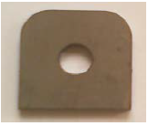
ItemOrder | Process | Use | UnitCost | Unit | Quantity | Multiplier | Mult. Val. | Sub Total
10 | Machining Setup, Install and remove | Setup for laser cutting | $1.30 | unit | 1 | 2 parts with one machine setup | 0.5 | $0.65
20 | Laser Cut | Cutout shape | $0.01 | cm | 17 | Material - Steel | 3 | $0.51
 |  |  |  |  |  |  | Sub Total | $1.16

dMS 05001
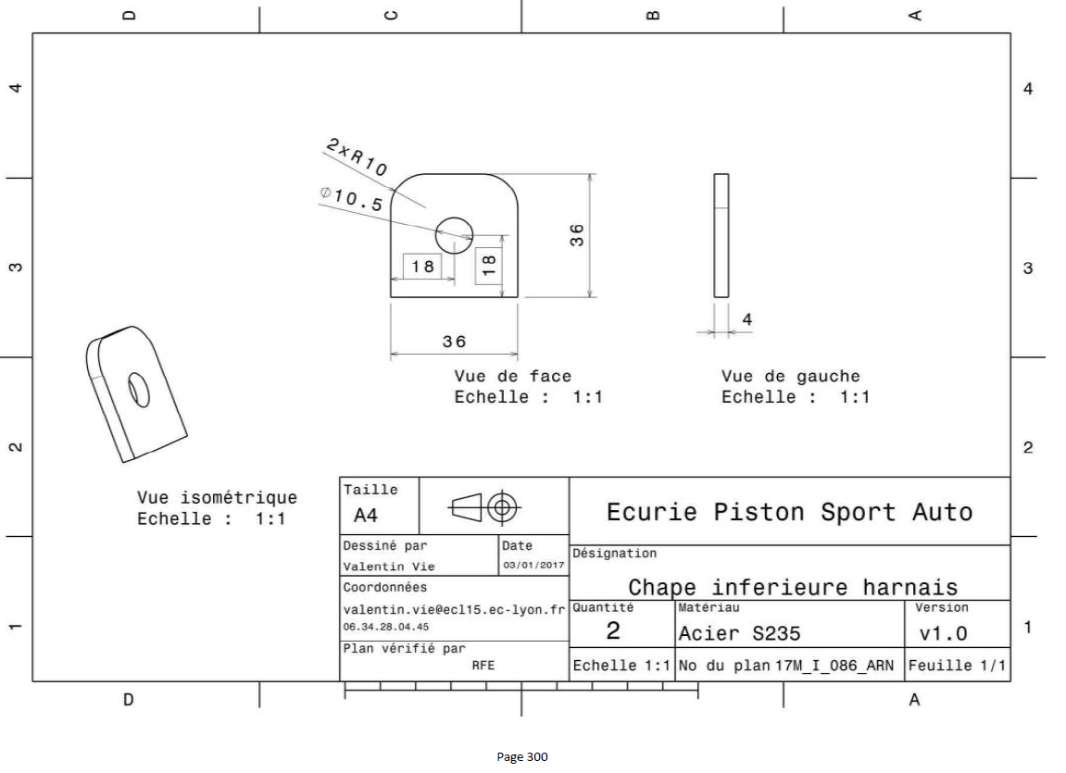
Drawing part : | MS 05001

